单方案反推计算器
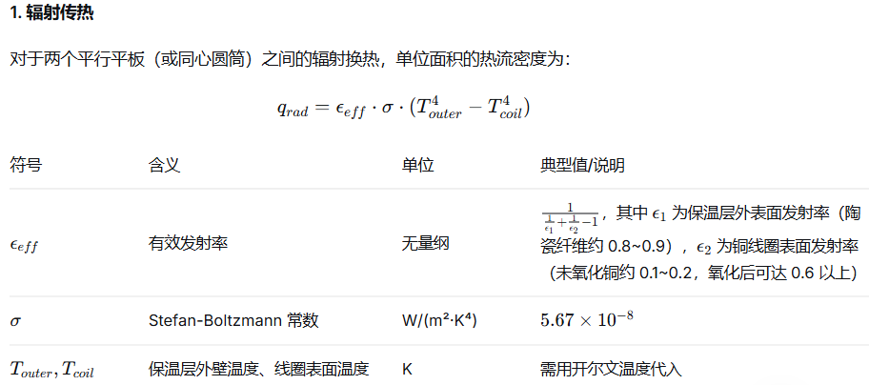
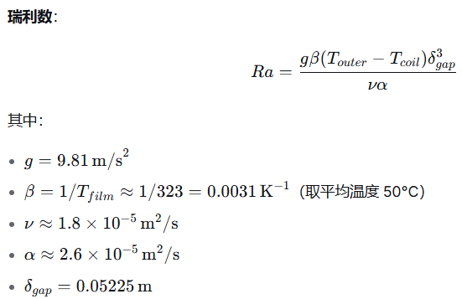
感应线圈匹配反推计算器（单方案：短线圈/Nagaoka分支）
说明：本工作簿按当前截图参数建立。空芯电感采用分支：若 l/Dm≥0.4，则用 Wheeler；若 l/Dm<0.4，则用 Nagaoka 形式 L=Kn·μ0·N²·A/l。当前案例属于短线圈，因此走 Nagaoka 分支。

基础输入 |  |  |  |  | 控制/校准参数 |  |  | 计算结果
电源电压 U_LL | 380.0000 | V |  |  | 铜管径向宽度 w_rad | 30.0000 | mm | 填充系数 k_f | 0.6954
额定功率 P | 100.0000 | kW |  |  | 整流系数 k_rect | 1.3500 | - | 铜管肌肤深度 δ_cu | 0.7118 | mm | 0.071176254342 | cm
工作频率 f | 10.0000 | kHz |  |  | Nagaoka系数 K | 0.9600 | - | 炉料肌肤深度 δ_w | 8.7173 | mm | 0.8717275247 | cm
线圈高度 L1 | 1323.0000 | mm |  |  | 经验等效电阻 Req | 0.0342 | Ω | 估算线圈外径 D_out | 271.1274 | mm
线圈内径 D1 | 211.1274 | mm | 需根据保温厚度+保温层与线圈间隙 |  | 目标品质因数 Q | 20.1035 | - | 平均直径 D_m | 241.1274 | mm
线圈匝数 N | 23.0000 | turn |  |  | 线圈交流电阻 R_cu,ac | 0.0107 | Ω | 径长比 l/Dm | 0.1596 | -
铜管高度 h_cu | 40.0000 | mm |  |  | 冷却安全系数 k_cool | 1.6126 | - | Wheeler空芯电感 Lw | 16.367131151 | μH | 16.367131151
铜电阻率 ρ_cu | 2.0000 | ×10^-6 Ω·cm |  |  | 水比热 c_p | 4180.0000 | J/kg·K | 理想螺线管电感 Lideal | 16.8871 | μH
炉料高度 L2 | 1323.0000 | mm |  |  | 水密度 ρ_water | 1.0000 | kg/L | 线圈空芯电感 L0 | 16.2116 | μH
炉料直径 D2 | 120.0000 | mm |  |  | Nagaoka系数 K | 0.96 |  | 感应线圈电流 I | 1710.62 | A
炉料相对磁导率 μr,w | 1.0000 | - |  |  | 工件长径比D /lm | 0.090702947846 |  | 等效电阻 Req | 0.0342 | Ω
炉料电阻率 ρ_w | 300.0000 | ×10^-6 Ω·cm |  |  | 并联数 | 1 |  | 等效电感 Leq | 10.9342 | μH | 此数还需研究，出入较大 |  |  | 建议结合有限元仿真（ANSYS Maxwell、COMSOL）进行验证。
进水温度 T_in | 35.0000 | °C |  |  | 品质因数 Q | 20.1035 |  | 感应线圈电压 U_L | 1175.2200 | V
出水温度 T_out | 55.0000 | °C | 328.15 | K | 外部串联谐振电容C |  |  | 有功电压分量 U_R | 58.46 | V
炉料匝数 | 1 |  |  |  |  |  |  | 变压器匝数比 n | 8.7755 | -
铜电阻率 ρ_cu | 1.7200 | ×10^-6 Ω·cm |  |  | 20℃下的电阻率 |  |  | 线圈损耗 P_cu | 31.3590 | kW | 24.64 | 0.23753986874
炉料厚度 | 9.0000 | mm

冷却系统计算
线圈宽度 | 30.0000 | mm |  |  |  |  |  | 冷却水流量 Q_water | 36.2939 | L/min
线圈厚度 | 4.0000 | mm |  |  |  |  |  | 谐振电容 |  | 7
线圈内腔截面积 | 0.000704 | m2 |  |  |  |  |  | 冷却水所需最小流量 | 29.663212296 | L/min | 72
推荐流速低值 | 1 | m/s |  |  |  |  |  | 冷却水所需流速 | 0.4943868716 | m/s
推荐流速高值 | 1.5 | m/s |  |  |  |  |  | 冷却安全系数 k_cool | 2.0227074331 |  | 2.4272489197 |  | 长冈系数（由2R/I决定，对照表如下）
单根管反应所需热负荷 | 1020 | KW |  |  |  |  |  | 建议冷却水流量 | 42.24 | L/min | 60
线圈与炉料间隙 | 10.0000 | cm |  |  |  |  |  | 建议冷却水实际出水温度 | 45.71294235 | °C | 45
衰减系数 | 0.02194730332
折算系数k | 0.67244318734

保温厚度计算
单程管子总长L | 55.2000 | m
允许的热损失功率Qloss | 102000 | W | 取加热有效功率的百分比10-30% |  | 辐射换热,单位面积的热流密度 | 32.797245283 | W/m2
保温材料的导热系数λ | 0.1342 | W/(m.K) | 硅酸铝陶瓷纤维 |  | 对流传热,单位面积的热流密度q conv ​ | 358.86332394 | W/m2 | 更精确地，可通过计算瑞利数 (Ra) 和努塞尔数 (Nu) 得到 hconv​，但工程上常用经验值进行估算
工件外表面温度Tinner | 1100.0000 | °C |  |  | 单位面积的总热流密度 | 391.66056923 | W/m2
保温层外壁温度Touter | 80.0000 | °C，为保护线圈，不超过100℃ | 353.15 | K | 线圈的受热面积 Acoil | 25.460179928 | m2
保温层厚度(D2-D1)/2 | 35.563684313 | mm |  |  | 总热流密度 | 9971.7485634 | W
保温材料表面发射率 | 0.8500 | 陶瓷纤维约0.8~0.9 |  |  | 瑞利数Ra | 1483.8976682
铜线圈表面发射率 | 0.1500 | 未氧化铜约 0.1~0.2，氧化后可达 0.6 ~0.8 |  |  | 努塞尔数（竖直圆筒，层流）Nu | 3.6618706525
有效发射率 | 0.14613180516 |  |  |  | 对流传热系数h conv | 10.253237827 | W/(m2⋅K)
Stefan-Boltzmann 常数 | 5.67 | ×10−8W/(m²·K⁴)
线圈与保温层间隙 | 10 | mm
空气导热系数k(常数) | 0.028 | W/(m⋅K)

 | 感应线圈电阻 | 0.01071660241 |  |  | Ω
 | 感应线圈电阻 | 0.00035040890117 |  |  | 6.4628295526E-06
 | 被加热工件电阻 |  |  |  | 9.8064489145E-05 | Ω

 | req |  |  |  | 0.034173935691
 |  |  |  |  |  |  |  |  |  |  |  |  | 当线圈内部有磁芯时，磁芯的导磁率最好选用相对导磁率ur，ur=u/u0，u为磁芯的导磁率，即：有磁芯线圈的电感是空心线圈电感的ur倍，ur可通过实际测量来决定，只需把有磁芯的线圈和空心线圈分别进行对比测试，即可求得ur。

 | Leq | 16.2116459 |  |  | 16.367131151 |  |  | 9.8064489145E-05 | 1
 | 工件L2 | 0.016113639839 |  |  | μH | 0.0015607448189
 |  | 0.010312729497 |  |  |  | 7.6875304474
 |  |  |  |  |  | 15.478509789 |  | 8.3282215318E-08 |  |  |  | 计算线圈交流电阻时，由于肌肤效应、圆环效应及邻近效应，电流只在线圈靠近工件的肌肤深度内流动（当线圈厚度大于等于2.5-3倍肌肤深度时），所以截面积S=L*肌肤深度，同样被加热炉管也是，其截面积S=L*肌肤深度，L为其圆周长
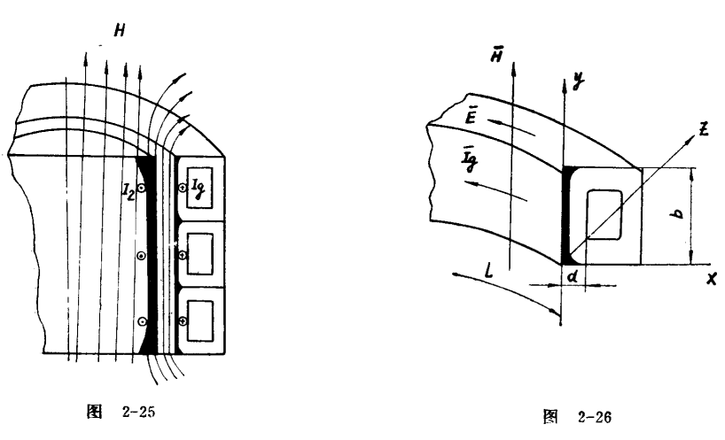
 | 耦合系数k | 0.99585908133 |  |  | 0.99999999743 | 14.618822947 | 16.19553226
 | 互感M | 0.50898885017 |  |  | μH
 |  | 62831.853072
 |  | 16.211629972
 | 感应器效率极限值 | 0.87439034751

 | 频率下限f | 6250 |  |  | kHZ
 | 频率上限f | 125 |  |  | kHZ

